2.2 & 2.3 Dwr ychwanegol
Dŵr ychwanegol sy’n dod i storfeydd – gan gynnwys dŵr glaw ar storfeydd heb glawr, dŵr golchion a dŵr ffo, gan gynnwys o fuarthau, claddfeydd silwair a thoeon. |  |  | Dychwelyd i'r Trosolwg

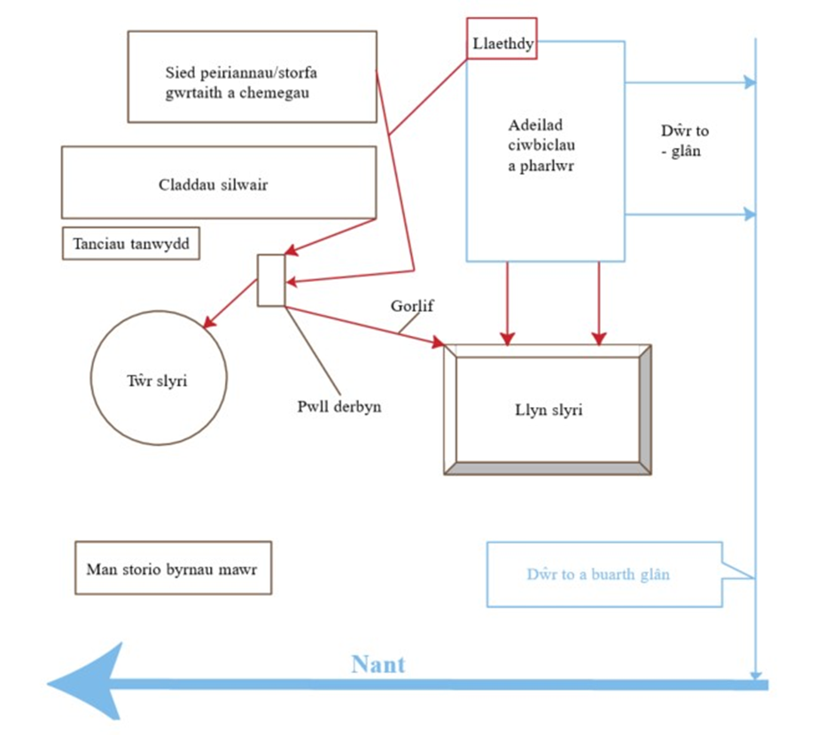
[1C] Arwynebedd ardal heb ei orchuddio (m2) |  | m2

[1D] Glaw nodweddiadol yn ystod y cyfnod storio (mm) |  | mm

Mae data glawiad y cyfnod storio 5 mis i’w gweld ar y ddolen isod.
https://datamap.gov.wales/maps/974

[1E] Cyfaint mewn (m3) | 0 | m3

Cyfanswm dŵr y golchion wrth gynhyrchu llaeth

Nifer y buchod
Cyfaint dŵr golchi dyddiol fesul buwch (litres) |  | litres
Ffactor trosi’r cyfnod storio | 0.152
[1J] Cyfanswm dŵr y golchion wrth gynhyrchu llaeth (m3) | 0 | m3

[1k] Yr holl ddŵr brwnt (budr) sy’n llifo i storfeydd slyri (m3) |  | m3

[1L] Cyfanswm y slyri a gynhyrchir mewn cyfnod storio (m3) | 0 | m3

